Sheet1
Overview | Photo | Features | MFR | DSC | SD | MSRP | Sales | aiROKU | Genetec
PTZカメラ 3xズーム 981 | 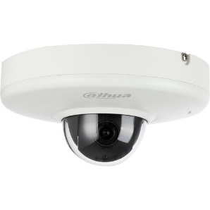 | Dahua TechnologyLiteシリーズ12203TNI2MP屋外PTZミニドームカメラ（2.7-8.1mmレンズ付き） | 12203TNI | 主な機能 30fpsで1920x1080の解像度 2.7-8.1mmバリフォーカルレンズ 105.6-35.2°水平視野 0〜35°のパン範囲 すべての詳細を見る | サポート | ¥61,000 | ¥36,600 | OK | NG
PTZカメラ 4xズーム 942 | 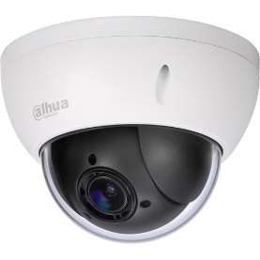 | Dahua TechnologyLiteシリーズ22204UENI2MP屋外PTZネットワークミニドームカメラ | 22204UENI | 1 /2.8インチ 2MPSTARVIS™CMOSセンサー 30fpsで1080p最大解像度 H.265およびH.264デュアルコーデック 2.7mmから11mm、4倍光学ズーム トリプルストリームエンコーディング 超低光感度のためのスターライトテクノロジー 真のワイドダイナミックレンジ（120 dB） | サポート | ¥77,000 | ¥46,200 | OK | NG
PTZカメラ 12xズーム 623 | 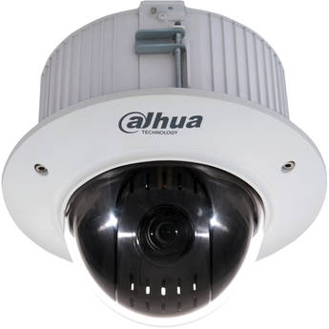 | Dahua TechnologyProシリーズ2MP耐破壊性ネットワークPTZカメラ（5.1-61.2mmレンズ付き） | 42C212TNI | 主な機能 1 / 2.8 "プログレッシブスキャンCMOSセンサー 30fpsで最大1920x1080の解像度 H.265、H.264、MJPEG圧縮 3つのビデオストリーム | サポート | ¥97,000 | ¥58,200 | OK | NG
PTZカメラ 12xズーム 953 | 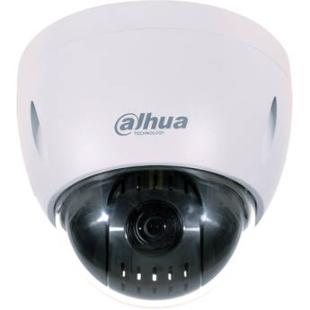 | Dahua TechnologyProシリーズ42212TNI2MP屋外PTZネットワークミニドームカメラ | 42212TNI | 主な機能 30fpsで1920x1080の解像度 5.3-64mmバリフォーカルレンズ 58.2-4.8°水平視野 エンドレスパンと12倍光学ズーム | サポート | ¥106,000 | ¥63,600 | OK | NG
バレット 固定レンズ 13 | 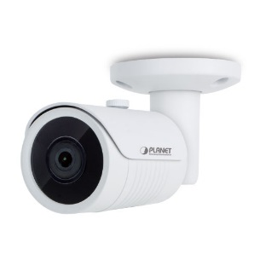 | H.2651080pスマートIR弾丸IPカメラ | ICA-3280 | 1 / 2.9 "フルHDCMOSセンサー 3MPレンズで3.6mm固定 F1.2で0.01ルクスの最小照明 内蔵のスマートIRイルミネーター、最大25メートルまで有効 昼と夜の機能のための取り外し可能なIRカットフィルター | non | ¥28,000 | ¥16,800 | OK | OK
バレット バリフォーカルレンズ 26 | 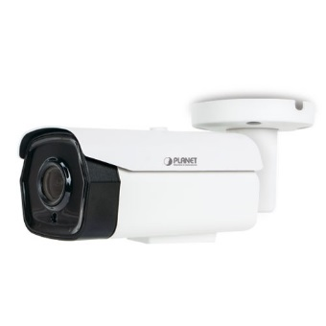 | H.265リモートフォーカスとズームを備えた5メガピクセルのスマートIR弾丸IPカメラ | ICA-M3580P | 1 / 2.8 "5メガピクセルSONYSTARVIS裏面照射型CMOSセンサー 2.7-13.5mm5X電動ズームオートフォーカスレンズ リモートで正確なフォーカス調整のためのリモートスマートフォーカス F1.2で0.005ルクスの最小照明 最大40メートルの効果を発揮する内蔵のスマートIRイルミネーター 昼と夜の機能のための取り外し可能なIRカットフィルター | non | ¥39,000 | ¥23,400 | OK | OK
ドーム 固定レンズ 13 | 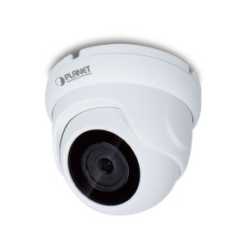 | H.2651080pスマートIRドームIPカメラ | ICA-4280 | 1 / 2.9 "フルHDCMOSセンサー 3MPレンズ付き3.6mmレンズ F1.2で0.01ルクスの最小照明 内蔵のスマートIRイルミネーター、最大25メートルまで有効 昼と夜の機能のための取り外し可能なIRカットフィルター | non | ¥28,000 | ¥16,800 | OK | OK
ドーム バリフォーカルレンズ 26 | 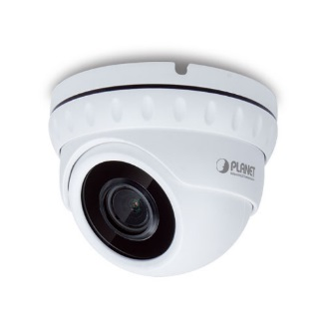 | H.2655メガピクセルのスマートIRドームIPカメラとリモートフォーカスおよびズーム | ICA-M4580P | 1 / 2.8 "5メガピクセルSONYSTARVIS裏面照射型CMOSセンサー 2.7-13.5mm5X電動ズームオートフォーカスレンズ リモートで正確なフォーカス調整のためのリモートスマートフォーカス F1.2で0.005ルクスの最小照明 最大30メートルの効果を発揮する内蔵のスマートIRイルミネーター 昼と夜の機能のための取り外し可能なIRカットフィルター | non | ¥37,000 | ¥22,200 | OK | OK
ドーム 固定レンズ |  | DH-IPC-HFW1320S 3-MP-Netzwerk-IR-Mini-Bulletkamera | IPCHFW1320S 在庫限り 33台 | · 1/3” 3-Megapixel Progressive-Scan-CMOS · H.264+ und H.264 Dual-Stream-Codierung · 20 BpS bei 3 MP (2048 × 1536) und 25/30 BpS bei 1080p (1920 × 1080) · DWDR, Tag/Nacht (ICR), 3DNR, AWB, AGC, BLC · Multinetzwerküberwachung: Web-Viewer, CMS (DSS/PSS) & DMSS · 2,8 mm feststehendes Objektiv (3,6 mm, 6 mm optional) · Max. IR-Reichweite 30 m · IP67, PoE | non |  | ¥13,000 | OK | NG
ドーム バリフォーカルレンズ 26 | 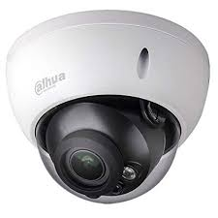 | DH-IPC-HDBW4433R-ZS 4MP WDR IR Dome Network Camera | DH-IPC-HDBW4433R-ZS | 1/3” 4Megapixel progressive CMOS · H.265 & H.264 dual-stream encoding · 25fps@4M(2688×1520)&25/30fps@3M(2304×1296) · WDR(120dB), Day/Night(ICR), 3DNR, AWB, AGC, BLC · Multiple network monitoring: Web viewer, CMS(DSS/PSS) & DMSS · Micro SD card slot, up to 128GB · 2.7~13.5mm varifocal lens · Max IR LEDs Length 50m · IP67, IK10, PoE | サポート | ¥46,000 | ¥27,600 | OK | OK
ドーム バリフォーカルレンズ 26 | 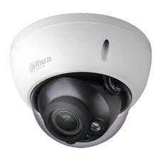 | DH-IPC-HDBW5431E-ZE 4MP WDR IR Dome Network CameraTemperatureIP67H. | IPC-HDBW5431E-ZE | · 1/3” 4Megapixel progressive scan CMOS · H.265&H.264 triple-stream encoding · 25/30fps@4Mp(2688×1520) · WDR(120dB), Day/Night(ICR), 3DNR, AWB, AGC, BLC · Multiple network monitoring: Web viewer, CMS(DSS/PSS) & DMSS · 2.7mm ~13.5mm motorized lens · Max. IR LEDs Length 50m · Micro SD card memory, IP67,IK10, PoE+ | サポート | ¥53,000 | ¥31,800 | OK | OK
バレット バリフォーカルレンズ 26 | 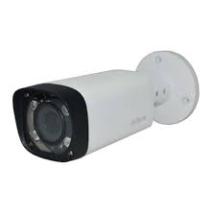 | DH-IPC-HFW4431R-Z 4MP Motorized Varifocal IR Bullet Network Camera | IPC-HFW4431R-Z | • 1/3” 4 Megapixel progressive scan CMOS • H.265 & H.264 triple-stream encoding • 20fps@4M(2560x1440) & 25/30fps@3M (2304×1296) • Smart Detection supported • WDR(120dB), Day/Night(ICR), 3DNR, AWB, AGC, BLC • Multiple network monitoring: Web viewer, CMS (DSS/ PSS) & DMSS • 2.7-12mm motorized varifocal lens • Max. IR LEDs Length 50m • IP67, PoE | サポート | ¥46,000 | ¥27,600 | OK | OK
バレット バリフォーカルレンズ 26 |  | DH-IPC-HFW5431E-ZE 4MP WDR IR Bullet Network CameraTemperatureIP67H. | IPC-HFW5431E-ZE | · 1/3” 4Megapixel progressive scan CMOS · H.265&H.264 triple-stream encoding · 25/30fps@4Mp(2688×1520) · Smart Detection supported · WDR(120dB), Day/Night(ICR), 3DNR, AWB, AGC, BLC · Multiple network monitoring: Web viewer, CMS(DSS/PSS) & DMSS · 2.7mm ~13.5mm motorized lens · 2/1 Alarm in/out, 1/1 audio in/out · Max. IR LEDs Length 50m · Micro SD memory, IP67, IK10, PoE | サポート | ¥53,000 | ¥31,800 | OK | OK

